Лист1
 | Наименование | Изображение | Остатки | Оптовая цена от 100 000 руб | Оптовая цена от 20 000 руб. | Розничная цена | вставить кол-во пледов для подсчета суммы от 100 000 руб. | вставить кол-во пледов для подсчета суммы от 20 000 руб.
 |  |  | 1348 |  |  |  | 0.00 ₽ | 0.00 ₽
p0018 | плед рис бежевый 125*140 см, Везув + коробка (если нужна) |  | 64 | 710.00 ₽ | 970.00 ₽ | 1,610.00 ₽
p0020 | плед рис персиковый 125*140 см, Везув + коробка (если нужна) | 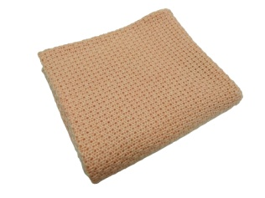 | 10 | 710.00 ₽ | 970.00 ₽ | 1,610.00 ₽
p0021 | плед рис небесный 125*140 см, Везув + коробка (если нужна) |  | 15 | 710.00 ₽ | 970.00 ₽ | 1,610.00 ₽
p0024 | Косы, акрил, Керамический, 125*160см | 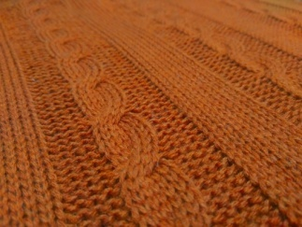 | 1 | 560.00 ₽ | 770.00 ₽ | 1,250.00 ₽
p0026 | косы акрил (бордо) | 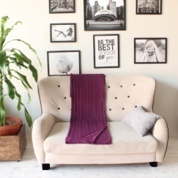 | 1 | 560.00 ₽ | 770.00 ₽ | 1,250.00 ₽
p0031 | Коса длинная, бежевый, везув, 115*150 см | 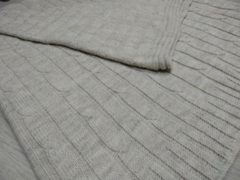 | 1 | 710.00 ₽ | 970.00 ₽ | 1,610.00 ₽
p0037 | Плед скандик двухсторонний Красно/белый 110*170 см акрил турецкий |  | 89 | 990.00 ₽ | 1,290.00 ₽ | 2,160.00 ₽
p0038 | плед скандик двухсторонний василек/белый 110*170 см акрил турецкий |  | 63 | 990.00 ₽ | 1,290.00 ₽ | 2,160.00 ₽
p0039 | плед скандик двухсторонний серый/белый 110*170 см акрил турецкий | 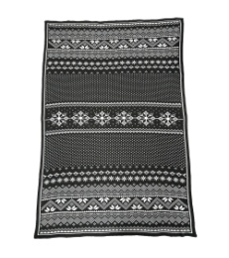 | 152 | 990.00 ₽ | 1,290.00 ₽ | 2,160.00 ₽
S0001 | шапка цвет джинс, аккуратные швы (кетель) |  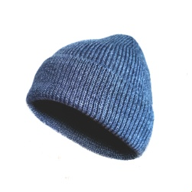 | 253 | 365.00 ₽ | 440.00 ₽ | 730.00 ₽
S0002 | шапка цвет Антрацит, аккуратные швы (кетель) | 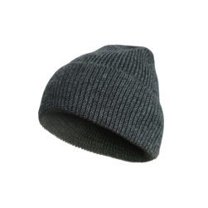 | 221 | 365.00 ₽ | 440.00 ₽ | 730.00 ₽
p0041 | плед шахматы бордо 130*170 см акрил | 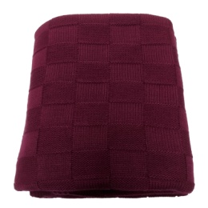 | 5 | 560.00 ₽ | 770.00 ₽ | 1,250.00 ₽
a0001 | шапка цвет т.синяя, (кетель) с помоном, пряжа Авонде (Турция), 10% шерсть | 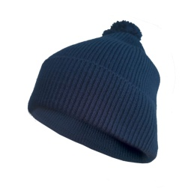 | 9 | 410.00 ₽ | 500.00 ₽ | 840.00 ₽
a0002 | шарф т.синий 35*170 см, ластик 1*1, пряжа Авонде (Турция) 10% шерсть |  | 26 | 465.00 ₽ | 650.00 ₽ | 1,080.00 ₽
p00042 | плед шахматы сафари, акрил , 130*170 см |  | 30 | 750.00 ₽ | 1,010.00 ₽ | 1,680.00 ₽
a0005 | Шарф Серый меланж, Везув, ластик 1*1 22*155 см |  | 69 | 380.00 ₽ | 510.00 ₽ | 850.00 ₽
a0006 | шарф слоновая кость меланж, везув, ластик 1*1 22*152 см |  | 66 | 380.00 ₽ | 510.00 ₽ | 850.00 ₽
a0007 | шарф т. Синий 30/70 ластик 1*1 20*155 см |  | 143 | 465.00 ₽ | 650.00 ₽ | 1,080.00 ₽
a0008 | шарф авонда черный 21*140 см ластик 1*1 |  | 60 | 380.00 ₽ | 510.00 ₽ | 850.00 ₽
a0009 | шарф авнода красныйластик 1*1 21*140см |  | 55 | 380.00 ₽ | 510.00 ₽ | 850.00 ₽
a0010 | шарф везув шоколад ластик 1*1 21*140см |  | 15 | 380.00 ₽ | 510.00 ₽ | 850.00 ₽
 |  |  | 0

